Заказ
 |  | ООО "ПКДЛ"

 | Заказчик | ООО"Прогресс", Российская Федерация, 141076, Московская область, г. Королев, ул.Исаева, д.2
 | Телефон | 89032429224 Анастасия, 89152556555 Дмитрий.
 | Дата и счет | 12.04.18г

1 | 2 | 3 | 4 | 5 | 6 | 7 | 8 | 9 | 10 | 11 | 12 | 13 | 14 | 15 | 16 | 17 | 18 | 19
№ | Наименование | Кол-во, ед. | Высота двери по коробке, мм | Ширина двери по коробке, мм | Открывание | Размер рабочей створки, мм | Окрас | Наличник | Доводчик | Навес Левый, кол-во шт. | Навес Правый, кол-во шт. | Стекло на левой створке, кол-во | Стекло на правой створке, кол-во | Решётка на левой створке, кол-во | Решётка на правой створке, кол-во | Наличие фрамуги | Высота фрамуги, мм | Примечание (размер стёкол и решёток, если есть) (доп. информация по заказу) | Шильдики и рекламу не клеить, пожарные стекла без бирок, документы высылать по почте России!
1 | Ворота техн. | 1 | 3,280 | 3,580 | равнопольная |  | RAL 5005+цинкогрунт | нет | нет | 3 | 3 | 1 | 1 |  |  |  |  | ТРУБА!!!металл 2мм с двух сторон, калитка влевой стороне 2030*800мм(без замка, с ручкой скобой 200мм, с засовом с внутренней стороны, глазок), ворота должны закрываться на засов, без замка.Остекление в верхней части ворот 1450*1000мм-24 мм тех пакет, состоящего из шести окошек шириной 450мм* высотой 450мм, в створке с калиткой- остекление 1450*1450 состоящее из шести акошек шир.450*выс.670мм .Строповочные петли в низу на каждой створке как на фото.
2 | Ворота техн. | 1 | 3,270 | 3,570 | равнопольная |  | RAL 5005+цинкогрунт | нет | нет | 3 | 3 | 1 | 1 |  |  |  |  | ТРУБА!!!металл 2мм с двух сторон, ворота должны закрываться на засов, без замка.Остекление в верхней части ворот 1450*1450мм-24 мм тех пакет в каждой створке состоящего из шести окошек шир.450*выс.670мм . Ручка скоба 300мм.Строповочные петли в низу в кождой створке как на фото.
3 | Ворота техн. | 1 | 3,280 | 3,580 | равнопольная |  | RAL 5005+цинкогрунт | нет | нет | 3 | 3 | 1 | 1 |  |  |  |  | ТРУБА!!!металл 2мм с двух сторон, ворота должны закрываться на засов, без замка.Остекление в верхней части ворот 1450*1450мм -24 мм тех пакет в каждой створке состоящего из шести окошек шир.450*выс.670мм . Ручка скоба 300мм.Строповочные петли в низу в кождой створке как на фото.
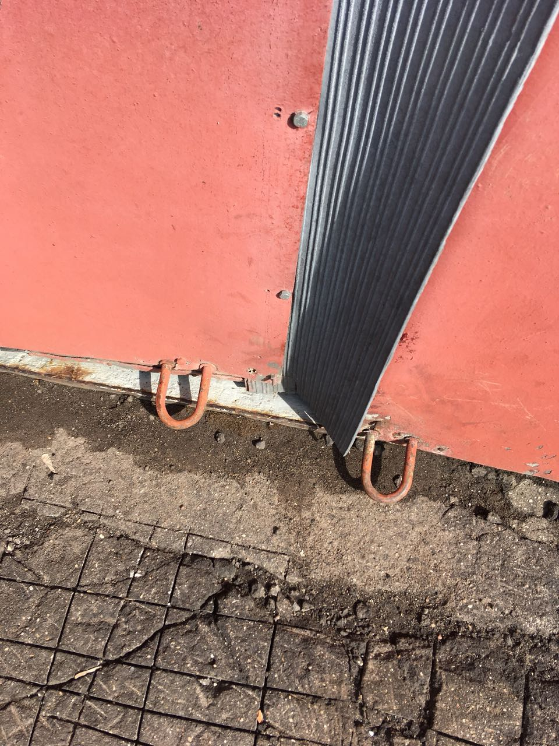

 |  |  |  |  |  | М.П.

